Tabelle1
Punktewolkenverschiebung berechnen lassen in Excel

 |  |  | FALSE
Zielpunkt: | In millimeter, Grad | GK-Lage | In millimeter, Grad | Coordinaten in mm | EINGABE | Hypotenuse | 33012757273.218
X: | 0.000 | X: | 32574191616 | 32574191616.000 | BERECHNUNG |  | RAD | Grad [°]
Y: | 0.000 | Y: | 5363225088 | 5363225088.000 | AUSGABE | Radiane zu den Coordinaten α | 0.16318242188 | 9.3496640642
Z: | 0.000 | Z: | 549490 | 549490.000 |  | Radiane Drehung φ | 2.5477216863 | 145.9737 |  | Ecke | Richtung
 |  | Winkel: | 32,77 (zu geographischen Norden) | 145.9737 | FALSE | Radiane verdreht β | -2.3845392644 | -136.62403594 | 32574214144.000 | 32574191616 | 32574210048 | -18432 | -0.58800260355
 |  |  |  |  |  |  |  |  | 5363208704.000 | 5363225088 | 5363212800 | 12288 | -33.690067526
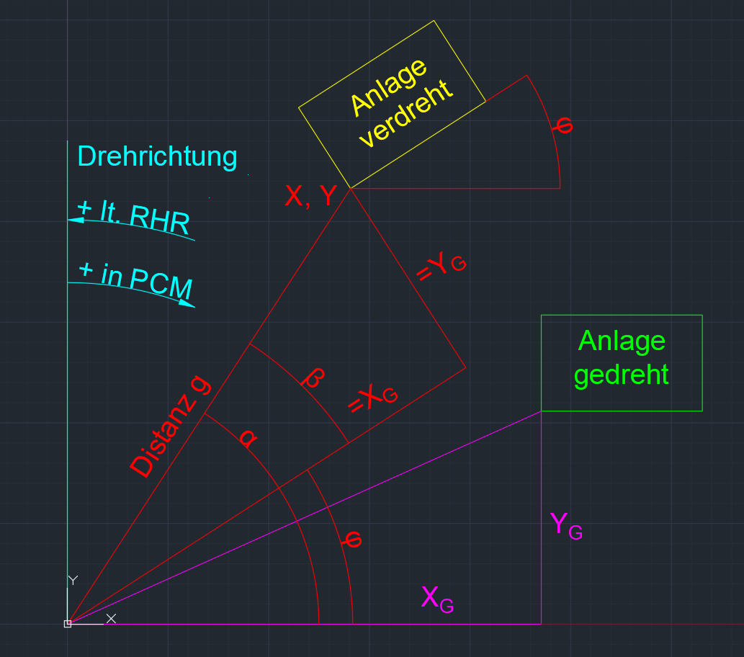
 |  |  |  |  | Eingaben für LFM: | Rohe Verschiebung: |  |  | 548769.500 | 549490 | 548058 | 1432
 |  |  |  |  | 23995746656.8152 | AUSGABE | in MM:
 |  |  |  |  | 22672588850.0273 | X gerade | -23995746656.815
 |  |  |  |  | -549490.0000 | Y gerade | -22672588850.027
 |  |  |  |  | 145.9737 | Höhe | 549490
 |  |  |  |  | Im LFM ist der Winkel φ positiv anzugeben

 |  |  |  |  | Korrektur (Nicht bei Winkelversatz): | Korrektur (Nicht bei Winkelversatz):
 |  |  |  |  | 136.530 | -29780.000
 |  |  |  |  | 15848.290 | -15120.000
 |  |  |  |  | -5897.110 | 0.000

 |  |  |  |  | Neue Ausgabe:
 |  |  |  |  | 23995776300.2852
 |  |  |  |  | 22672588121.7373
 |  |  |  |  | -543592.8900
 |  |  |  |  | 145.9737

